DBXA
DBXA 整体硬质合金反面倒角刀
适用于小孔反面倒角加工

 |  | 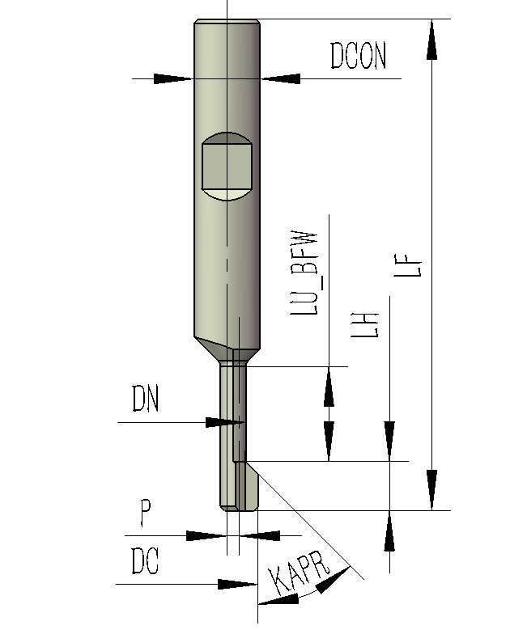
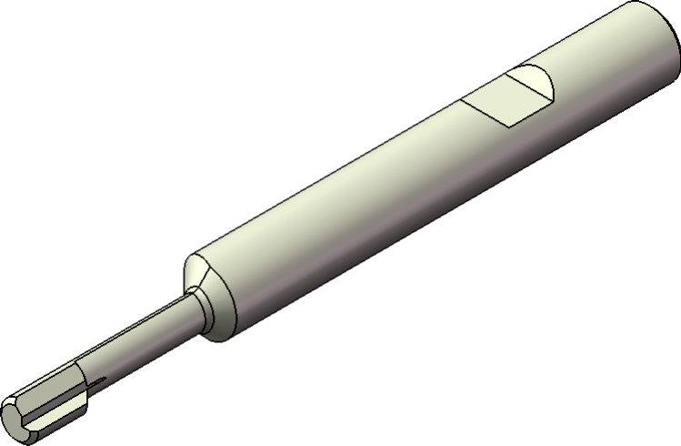

 |  | B：侧压式直柄 |  | 偏心进出孔内，同心向上倒角

 | 本刀具作为一款小孔反面倒角刀，因其是整体硬质合金偏心结构，具有刀具刚性好、倒角宽度大、可维修重磨、单个孔的使用成本低的优点，广泛应用于各类通孔的反面倒角。
 | 1、刀具安装：本刀具的安装必须朝向一个固定的方向，如果方向反了在进入孔内时会撞刀，建立的方向是如上图，刀尖朝向X正方向，这样方便观察刀尖的磨损情况，编程时仅X往负方向走一个偏心距离。
 | 2、刀具径向调试：刀具安装后按程序走到孔上方，保持主轴定向，手动移动刀具进入孔内，机床复位，用手让刀具左右微转均需要有少量间隙，这说明在自动运行时刀具进入孔内时不会擦到孔壁。
 | 3、刀具轴向调试：同上，刀具按程序走到设定的Z位置时，看程序和坐标确认刀尖是否露出，如果刀尖还在孔里那在下一步时会撞刀，如果刀具露出太少则倒角会很大。若不熟悉时请先单段空走了解程序运行路径。

 | 用宏程序方式编辑的主程序
 | 程序 |  | 说明 |  | 特别注意
 | T1 M6 |  | 模态调用子(宏)程序 式中：X/Y：刀具偏心距离 Z：下刀深度 H：向上提刀距离，缺省为3 S：主轴转速，缺省为4000 F：进给进度，缺省为100 W：退刀安全高度，缺省为100 |  | 1、新代系统编程不能有任何缺省值 2、刀具偏心距离见表中P，或者订货号最后的数字 3、下刀深度Z=-（壁厚+LH+安全距离），一般安全距离按2mm，LH在新刀时和修磨后不一样，根据实际调整
 | G54 G43 H1 Z100
 | G66 P8130 X-1.5 Y0 Z-20. H3. S2000 F300 W100.
 | G0 G90 G16 X55 Y0 |  | 孔1,坐标系 |  | 1、第一个孔的坐标一定要在G66的下一行。 2、不能使用G91方式 3、是否每个点前加G90根据机床决定（最好加上） 4、根据编程方式决定是否使用G16
 | G90 G16 X55 Y90 |  | 孔2
 | G90 G16 X55 Y180 |  | 孔3
 | G90 G16 X55 Y270 |  | 孔4
 | G90 G16 X55 Y0 G55 |  | 孔1,坐标系
 | G90 G16 X55 Y90 |  | 孔2
 | G90 G16 X55 Y180 |  | 孔3
 | G90 G16 X55 Y270 |  | 孔4
 | G67 |  | 取消模态调用子(宏)程序 |  | 单独一行，否则可能冲突
 | G15 |  | 取消极坐标指令
 | M30
 | 搞机有风险，调试需谨慎
 | 杭州希恩希拓斯精密机械有限公司 宣

RDE
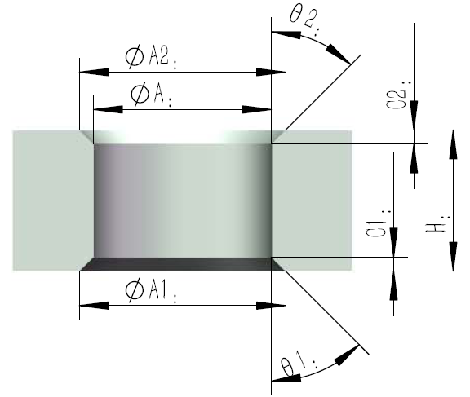
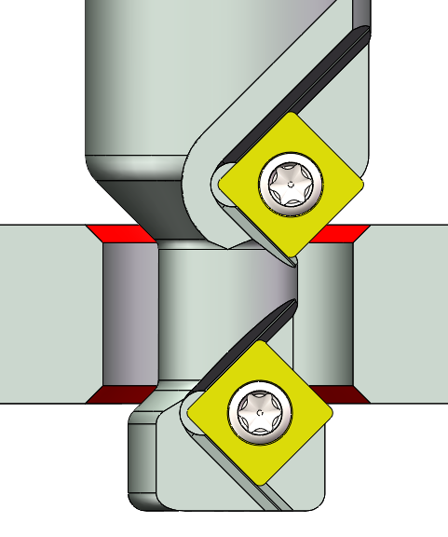
RDE系列快速选刀及编程
 |  |  |  |  | 搞机有风险 调试需谨慎

 |  |  |  |  | 杭州希恩希拓斯精密机械有限公司 宣

名称 | 项目 | 尺寸 |  | 理论加工时间
孔径 | ɸA | 10.3 |  | 速度 | 时间 | 说明
壁厚 | H | 17.3 |  | 24000 | 0.350 | 定位到R点
正面倒角 | C2 | 0.8 |  | 24000 | 0.145 | 快速下刀
正面角度 | θ2 | 60 |  | 1246 | 0.148 | G1靠近
反面倒角 | C1 | 0.8 |  | 436 | 0.381 | 圆弧导入
反面角度 | θ1 | 45 |  | 623 | 0.493 | 圆弧铣削
正面倒角径 | ɸA2 | 12.90 |  | 2492 | 0.149 | 圆弧导出
反面倒角径 | ɸA1 | 11.80 |  | 24000 | 0.395 | G0退刀
C2邻边 |  | 1.30 |  | 24000 | 0.850 | G0移动到下一个工位
C1邻边 |  | 0.75 |  | 总时间 | 2.911 | 秒
推荐150（100~200）
C2邻边匹配值 |  | 0.43 |  | 实际节拍在理论值基础上增加0.5-3秒
切削速度 Vc |  | 150
推荐f： mm/r
转速 n |  | 5192
进给 F |  | 623 |  | 0.12

适配的刀具型号：
自动选择： RDE60.45- | 100 | A16H- | 169

刃径 ɸC max | 9.2
刀具路径半径 R | 1.30
刀具最大允许倒角 | 1.5
孔下需要避开的深度 | 7

倒角大小正常
孔径正常

用宏程序方式编辑的程序
主程序
T1 M6
M3 S5192 G54 G43 H1 Z100；
G66 P8100 Z-23.25 R1.3 W100 F623； |  |  |  | 模态调用子(宏)程序 式中：Z：刀具铣削所在深度 R：刀具路径半径 W：退刀安全高度(省略时为100) F：进给进度
G0 G90 G16 X10 Y0； |  |  |  | 孔1
X10 Y90 G16； |  |  |  | 孔2
X10 Y180 G16； |  |  |  | 孔3
X10 Y270 G16； |  |  |  | 孔4
G67； |  |  |  | 取消模态调用子(宏)程序
G15； |  |  |  | 取消极坐标指令
M30

R-2DCE与RDE不一样影响编程的地方
R-2DCE
RDE

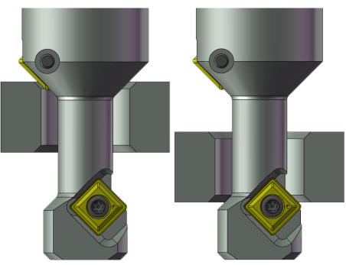
刀具头部长度LH从8缩短为6，
这样可减少工件下方干涉
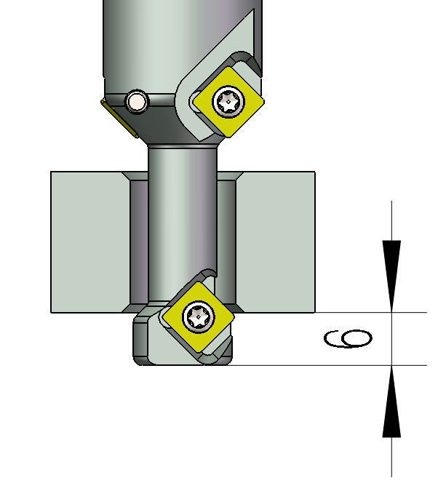

请注意：此项更新需更改加工程序或对刀位置

配件信息
刀片规格 | 扳手 | 螺丝
刀片：CM0502 | T6 | M2.0
刀片：SPMG060204 | T8 | M2.5

RDG
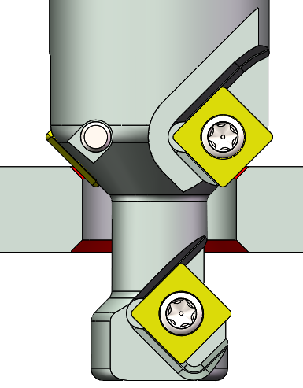
RDG系列快速选刀及编程
 |  |  |  |  | 搞机有风险 调试需谨慎

 |  |  |  |  | 杭州希恩希拓斯精密机械有限公司 宣

 |  |  |  | 理论加工时间
名称 | 项目 | 尺寸 |  | 速度 | 时间 | 说明
孔径 | ɸA | 10.6 |  | 24000 | 0.350 | 定位到R点
壁厚 | H | 12.9 |  | 24000 | 0.145 | 快速下刀
正面倒角 | C2 | 1.0 |  | 541 | 0.433 | 上倒角切削
正面角度 | θ2 | 60 |  | 24000 | 0.125 | 提刀
反面倒角 | C1 | 1.0 |  | 348 | 0.560 | 圆弧导入
反面角度 | θ1 | 45 |  | 498 | 0.743 | 圆弧铣削
正面倒角径 | ɸA2 | 14.06 |  | 1992 | 0.180 | 圆弧导出
反面倒角径 | ɸA1 | 12.60 |  | 24000 | 0.395 | G0退刀
C2邻边 |  | 1.73 |  | 24000 | 0.850 | G0移动到下一个工位
C1邻边 |  | 1.00 |  | 总时间 | 3.782 | 秒
推荐150（100~200）
C2邻边匹配值 |  | 0.58 |  | 实际节拍在理论值基础上增加0.5-3秒
切削速度 Vc |  | 120
推荐f： mm/r
铣削转速 n |  | 4153
铣削进给 F |  | 498 |  | 0.12
踩孔转速倍率、转速 | 0.9 | 3605
踩孔进给倍率、进给 | 1.1 | 541 | 一个刀片踩孔的按0.15，两个刀片按0.3mm/r

适配的刀具型号：
自动选择：RDG60.45- | 100 | A16K- | 160
手动更改：RDG60.45- | 100 | A16K- | 100

刃径 ɸC max | 9.2 |  |  | 头部直径和柄径 | 角度
刀具路径半径 R | 1.70 |  |  |  | 30 | 45
刀具最大允许倒角 | 1.5 |  |  | 85 | 16 | 16
孔下需要避开的深度 | -5.5 |  |  | 100 | 16 | 16
刀具铣削所在深度 Z | -18.9 |  |  | 120 | 16 | 18
刀具踩孔所在深度 H | -17.4 |  |  | 140 | 18 | 20

倒角过大，找不到可用刀具
孔径正常
选用的刀具直径合格
刀具长度小于工件厚度

用宏程序方式编辑的主程序
T1 M6
M3 S4153 G54 G43 H1 Z100；
G66 P8120 Z-18.9 R1.7 S4153 F498 H-17.4 I0.9 J1.1 W100 ； |  |  |  | Z：铣削，刀具所在深度 R：铣削，刀具路径半径 S：铣削，主轴转速(缺省为4000) F：铣削，进给速度(缺省为300) H：踩孔，刀具所在深度 I：踩孔，主轴转速倍率(缺省为1) J：踩孔，进给速度倍率(缺省为1) K：踩孔，G1向下踩的距离(缺省为3) W：退刀，提升的高度(缺省为100)
G0 G90 G16 X10 Y0 |  |  |  | 孔1
X10 Y90 G16 |  |  |  | 孔2
X10 Y180 G16 |  |  |  | 孔3
X10 Y270 G16 |  |  |  | 孔4
G67 |  |  |  | 取消模态调用子(宏)程序
G15 |  |  |  | 取消极坐标指令
M30

R-2DCG与RDG不一样影响编程的地方
R-2DCG
RDG

刀具头部长度LH从8缩短为6，
这样可减少工件下方干涉

请注意：此项更新需更改加工程序或对刀位置

配件信息
刀片规格 | 扳手 | 螺丝
刀片：CM0502 | T6 | M2.0
刀片：SPMG060204 | T8 | M2.5

R-2DCE
此为老产品，将逐步被新产品RDE系列替换掉
R-2DCE系列快速选刀及编程
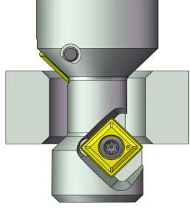

名称 | 项目 | 尺寸 | 理论加工时间
孔径 | ɸA | 12.6 | 速度 | 时间 | 说明
壁厚 | H | 10.0 | 24000 | 0.350 | 定位到R点
正面倒角 | C2 | 1.0 | 24000 | 0.145 | 快速下刀
正面角度 | θ2 | 45 | 1278 | 0.147 | G1靠近
反面倒角 | C1 | 1.0 | 447 | 0.458 | 圆弧导入
反面角度 | θ1 | 45 | 639 | 0.601 | 圆弧铣削
正面倒角径 | ɸA2 | 14.60 | 2556 | 0.163 | 圆弧导出
反面倒角径 | ɸA1 | 14.60 | 24000 | 0.395 | G0退刀
C2邻边 |  | 1.00 | 24000 | 0.850 | G0移动到下一个工位
C1邻边 |  | 1.00 | 总时间 | 3.109 | 秒
推荐150（100~200）
C2邻边匹配值 |  | 1.00 | 实际节拍在理论值基础上增加0.5-3秒
切削速度 Vc |  | 150
推荐f： mm/r
转速 n |  | 4265
进给 F |  | 639 | 0.15

适配的刀具型号：
自动选择：R-2DCE-4545- | 120 | 100

刃径 ɸC max | 11.2
刀具路径半径 R | 1.70
刀具最大允许倒角 | 1.6
孔下需要避开的深度 | 9

倒角大小正常
孔径正常

用宏程序方式编辑的主程序
T1 M6
M3 S4265 G54 G43 H1 Z100；
G66 P8100 Z-18 R1.7 W60 F639； |  |  | 模态调用子(宏)程序 式中：Z：刀具铣削所在深度 R：刀具路径半径 W：退刀时提升的高度 F：进给进度
G0 G90 G16 X10 Y0； |  |  | 孔1
X10 Y90 G16； |  |  | 孔2
X10 Y180 G16； |  |  | 孔3
X10 Y270 G16； |  |  | 孔4
G67； |  |  | 取消模态调用子(宏)程序
G15； |  |  | 取消极坐标指令
M30

R-2DCG
此为老产品，将逐步被新产品RDG系列替换掉
R-2DCG系列快速选刀及编程

 |  |  | 理论加工时间
名称 | 项目 | 尺寸 | 速度 | 时间 | 说明
孔径 | ɸA | 12.6 | 24000 | 0.350 | 定位到R点
壁厚 | H | 10.0 | 24000 | 0.145 | 快速下刀
正面倒角 | C2 | 1.0 | 417 | 0.532 | 上倒角切削
正面角度 | θ2 | 45 | 24000 | 0.125 | 提刀
反面倒角 | C1 | 1.0 | 417 | 0.484 | 圆弧导入
反面角度 | θ1 | 45 | 597 | 0.636 | 圆弧铣削
正面倒角径 | ɸA2 | 14.60 | 2388 | 0.167 | 圆弧导出
反面倒角径 | ɸA1 | 14.60 | 24000 | 0.395 | G0退刀
C2邻边 |  | 1.00 | 24000 | 0.850 | G0移动到下一个工位
C1邻边 |  | 1.00 | 总时间 | 3.684 | 秒
推荐150（100~200）
C2邻边匹配值 |  | 1.00 | 实际节拍在理论值基础上增加0.5-3秒
切削速度 Vc |  | 140
推荐f： mm/r
转速 n |  | 3980
进给 F |  | 597 | 0.15

适配的刀具型号：
自动选择：R-2DCG-4545- | 120 | 160
手动更改：R-2DCG-4545- | 120 | 140

刃径 ɸC max | 11.2
刀具路径半径 R | 1.70
刀具最大允许倒角 | 1.6
孔下需要避开的深度 | -14.7
刀具铣削所在深度 Z | -18
刀具踩孔所在深度 H | -23.7

倒角大小正常
孔径正常
选用的刀具直径合格
选用的刀具长度合格

用宏程序方式编辑的程序
主程序
T1 M6
M3 S3980 G54 G43 H1 Z100；
G66 P8120 H-23.7 Z-18 R1.7 W100 F597； |  |  | 模态调用子(宏)程序 式中：H：刀具踩孔所在深度 Z：刀具铣削所在深度 R：刀具路径半径 W：退刀时提升的高度 F：进给进度
G0 G90 G16 X10 Y0； |  |  | 孔1
X10 Y90 G16； |  |  | 孔2
X10 Y180 G16； |  |  | 孔3
X10 Y270 G16； |  |  | 孔4
G67； |  |  | 取消模态调用子(宏)程序
G15； |  |  | 取消极坐标指令
M30

钻孔参数
杭州希恩希拓斯精密机械有限公司

整体硬质合金钻头——汽车轮毂轴承系列加工参数表

ɸD(mm) | n（r-min） |  |  |  | f(mm/r-min) |  |  |  | F(mm/min) |  |  |  | 备注
 | 70 | ± | 10 |  | 基 | ± | 变 |  | 基 | ± | 变
15.0 | 1500 | ± | 200 |  | 0.20 | ± | 0.02 |  | 300 | ± | 30
5.1 | 4400 | ± | 600 |  | 0.16 | ± | 0.02 |  | 690 | ± | 110 |  | M6*1螺纹底孔钻头
6.0 | 3700 | ± | 500 |  | 0.16 | ± | 0.02 |  | 610 | ± | 60
6.8 | 3300 | ± | 500 |  | 0.16 | ± | 0.02 |  | 540 | ± | 50 |  | M8*1.25螺纹底孔钻头
8.0 | 2800 | ± | 400 |  | 0.21 | ± | 0.03 |  | 580 | ± | 90
8.6 | 2600 | ± | 400 |  | 0.21 | ± | 0.03 |  | 540 | ± | 80 |  | M10*1.5螺纹底孔钻头
8.8 | 2500 | ± | 400 |  | 0.21 | ± | 0.03 |  | 520 | ± | 80 |  | M10*1.25螺纹底孔钻头
10.0 | 2200 | ± | 300 |  | 0.23 | ± | 0.04 |  | 510 | ± | 80
10.3 | 2200 | ± | 300 |  | 0.23 | ± | 0.04 |  | 510 | ± | 80 |  | M12*1.75螺纹底孔钻头
10.6 | 2100 | ± | 300 |  | 0.23 | ± | 0.04 |  | 490 | ± | 80 |  | M12*1.5螺纹底孔钻头
10.8 | 2100 | ± | 300 |  | 0.23 | ± | 0.04 |  | 490 | ± | 80 |  | M12*1.25螺纹底孔钻头
11.0 | 2000 | ± | 300 |  | 0.23 | ± | 0.04 |  | 470 | ± | 70
12.0 | 1900 | ± | 300 |  | 0.26 | ± | 0.04 |  | 490 | ± | 80
12.6 | 1800 | ± | 300 |  | 0.26 | ± | 0.04 |  | 470 | ± | 70 |  | M14*1.5螺纹底孔钻头
13.0 | 1700 | ± | 200 |  | 0.26 | ± | 0.04 |  | 440 | ± | 70
14.0 | 1600 | ± | 200 |  | 0.30 | ± | 0.05 |  | 480 | ± | 80
15.0 | 1500 | ± | 200 |  | 0.30 | ± | 0.05 |  | 450 | ± | 80
16.0 | 1400 | ± | 200 |  | 0.32 | ± | 0.04 |  | 440 | ± | 60
17.0 | 1300 | ± | 200 |  | 0.32 | ± | 0.04 |  | 410 | ± | 60
18.0 | 1200 | ± | 200 |  | 0.34 | ± | 0.04 |  | 410 | ± | 50
20.0 | 1100 | ± | 200 |  | 0.36 | ± | 0.04 |  | 400 | ± | 40

转速和切削速度（线速）的切换
直径 D |  | 25 |  | mm
线速 Vc |  | 70 |  | M/min |  |  |  | 转速 n |  | 892 |  | r/min
转速 n |  | 800 |  | r/min |  |  |  | 线速 Vc |  | 63 |  | M/min

每转进给和每分钟进给的切换
转速 n |  | 892 |  | r/min
每转进给 f |  | 0.4 |  | mm/r |  |  |  | 每分进给F |  | 357 |  | mm/min
每分钟进给 F |  | 150 |  | mm/min |  |  |  | 每转进给f |  | 0.168 |  | mm/r

1、以上参数适合加工55号碳钢正火220-250HB材料，加工40Gr或65Mn需降低参数至下限。
2、建议线速60（50~90）M/min，以上转速若机床达不到则使用机床能达到的最高转速。
3、阶梯钻头需适当降低参数，或者按倒角直径选取参数。
4、初次调试时转速需降低到90%，进给降低到80%，确认稳定后上调至正常。
5、加工过程中保证冷却液能准确喷射到切削部位。
6、安装刀具时请使用无缺陷干净的夹头，并将钻尖径向跳动控制在0.02mm以内。
7、若将钻尖径向跳动控制在0.01mm以内更佳，钻尖跳动越低则钻头寿命越高。

